Inicio
Para poder interactuar con nuestro formato dale click en Habilitar Edición / Contenido

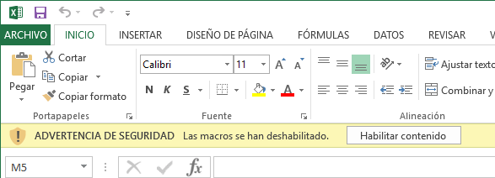

USO DE TRATAMIENTO DE DATOS PERSONALES
Conforme a lo establecido en la Ley N° 29733 - Ley de Protección de Datos Personales (la “Ley”) y en el Decreto Supremo 003-2013/JUS - Reglamento de la Ley (el “Reglamento”), doy mi consentimiento libre, previo, informado, expreso e inequívoco, para que Rimac Seguros y Reaseguros (en adelante, RIMAC) realice el tratamiento de los datos personales que le proporcione de forma física o digital (los “Datos Personales”), con la finalidad de ejecutar cualquier relación contractual que mantengo y/o mantendré con la misma, así como para fines estadísticos y/o analíticos, y/o de comportamiento del cliente y/o para que evalúen la calidad del producto o servicio brindado. Declaro conocer mi derecho a revocar este consentimiento en cualquier momento. Autorizo para los fines señalados, que RIMAC pueda realizar un tratamiento por encargo a terceros de mis Datos Personales, pudiendo transferirlos a nivel nacional y/o internacional a las empresas subsidiarias, filiales, asociadas, afiliadas o miembros del Grupo Económico al cual pertenece RIMAC, además de otras empresas cuyo listado completo se encuentra en la página web www.rimac.com.pe, sujetándose a las mismas obligaciones y medidas de seguridad, técnicas y legales. Declaro haber sido informado que conforme a la Ley y el Reglamento, mientras dure mi relación contractual con RIMAC y hasta por 10 años de culminada la misma, mis Datos Personales se almacenarán en el banco de datos de Clientes de titularidad de RIMAC, con domicilio en Av. Paseo de la República 3505 Piso 11 – San Isidro, Lima, estando además inscritos en el Registro Nacional de Protección de Datos Personales con la denominación “Clientes” con código RNPDP-PJP N° 1637. Declaro conocer mi derecho a solicitar el acceso a mis Datos Personales y conocer su tratamiento, así como a solicitar su actualización, inclusión, rectificación, cancelación y supresión, pudiendo oponerme a su uso o divulgación, a través de cualquiera de las Plataformas de Atención de RIMAC.

